民生委員相談
 | 86. 民生委員（児童委員）相談・支援件数（人口１万人当たり）

 | 時点 2017(H29)年度（毎年） |  |  |  |  |  |  | 平 均 値 |  |  |  | 383
 | 単位 件，件 |  |  |  |  |  |  | 標準偏差 |  |  |  | 486
 | 市町村名 | 指標 | 順位 |  | 相談･支援件数 |  | 市町村名 | 指標 | 順位 |  | 相談･支援件数

 | 千葉県 | 299 |  | － |  | 186,890 | 八街市 | 438 |  | 10 |  | 3,044
 | 千葉市 | 346 |  | 24 |  | 33,738 | 印西市 | 208 |  | 41 |  | 1,984
 | 銚子市 | 403 |  | 12 |  | 2,520 | 白井市 | 323 |  | 26 |  | 2,002
 | 市川市 | 169 |  | 48 |  | 8,260 | 富里市 | 389 |  | 18 |  | 1,940
 | 船橋市 | 360 |  | 22 |  | 22,642 | 南房総市 | 614 |  | 5 |  | 2,335
 | 館山市 | 507 |  | 7 |  | 2,363 | 匝瑳市 | 156 |  | 51 |  | 569
 | 木更津市 | 298 |  | 28 |  | 4,013 | 香取市 | 399 |  | 14 |  | 3,025
 | 松戸市 | 243 |  | 33 |  | 11,842 | 山武市 | 390 |  | 16 |  | 1,994
 | 野田市 | 206 |  | 42 |  | 3,154 | いすみ市 | 393 |  | 15 |  | 1,479
 | 茂原市 | 415 |  | 11 |  | 3,691 | 大網白里市 | 233 |  | 36 |  | 1,137
 | 成田市 | 390 |  | 16 |  | 5,144 | 酒々井町 | 214 |  | 39 |  | 446
 | 佐倉市 | 367 |  | 21 |  | 6,315 | 栄町 | 358 |  | 23 |  | 748
 | 東金市 | 295 |  | 29 |  | 1,761 | 神崎町 | 370 |  | 20 |  | 223
 | 旭市 | 169 |  | 48 |  | 1,111 | 多古町 | 174 |  | 47 |  | 251
 | 習志野市 | 138 |  | 52 |  | 2,368 | 東庄町 | 220 |  | 37 |  | 305
 | 柏市 | 215 |  | 38 |  | 8,984 | 九十九里町 | 179 |  | 45 |  | 285
 | 勝浦市 | 381 |  | 19 |  | 699 | 芝山町 | 185 |  | 44 |  | 135
 | 市原市 | 286 |  | 31 |  | 7,820 | 横芝光町 | 329 |  | 25 |  | 767
 | 流山市 | 687 |  | 2 |  | 12,488 | 一宮町 | 441 |  | 9 |  | 516
 | 八千代市 | 213 |  | 40 |  | 4,141 | 睦沢町 | 234 |  | 35 |  | 165
 | 我孫子市 | 237 |  | 34 |  | 3,102 | 長生村 | 323 |  | 26 |  | 458
 | 鴨川市 | 638 |  | 4 |  | 2,122 | 白子町 | 165 |  | 50 |  | 179
 | 鎌ケ谷市 | 103 |  | 53 |  | 1,121 | 長柄町 | 588 |  | 6 |  | 419
 | 君津市 | 402 |  | 13 |  | 3,397 | 長南町 | 451 |  | 8 |  | 359
 | 富津市 | 289 |  | 30 |  | 1,290 | 大多喜町 | 244 |  | 32 |  | 232
 | 浦安市 | 97 |  | 54 |  | 1,626 | 御宿町 | 668 |  | 3 |  | 478
 | 四街道市 | 187 |  | 43 |  | 1,687 | 鋸南町 | 3,764 |  | 1 |  | 2,937
 | 袖ケ浦市 | 176 |  | 46 |  | 1,079

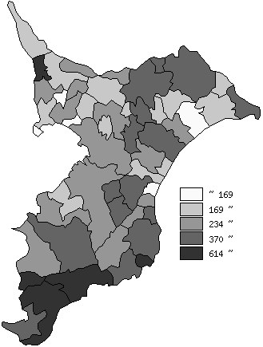
 | 千葉県の推移
 | 相談･支援件数（右軸） | 指標
平成25年度 | 214074 | 346
平成26年度 | 209321 | 338
平成27年度 | 211105 | 341
平成28年度 | 197517 | 317
平成29年度 | 186890 | 299

《備 考》 ・資料出所 健康福祉指導課 ・算出方法 相談・支援件数÷常住人口（H29.4.1）

